상품제안서
쿠비녹스 코코 라이스쿡 15P | 상품코드: S12919

 |  |  |  |  |  |  | 02-713-8555 | www.synergygift.co.kr
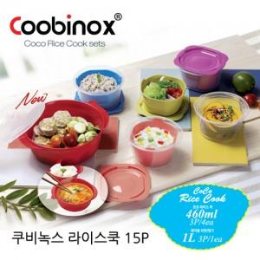

【상세/제작정보】 | 환경호르몬 걱정이 없는 전자렌지 용기

【인쇄/포장옵션】 | 스티커 / 포장지포장

【공급단가】 | 수량 | 100~ | 300~ | 500~ | 1,000~ | 2,000~
*VAT별도 | 단가 | 6,000원 | 5,800원 | 5,600원 | 5,400원 | 5,200원

【상품 URL】 | https://www.synergygift.co.kr:443/src/goods_detail.php?gdno=14442

